Sheet1 (2)
งบประมาณรายจ่ายของกรุงเทพมหานคร ประจำปีงบประมาณ 2563
จำแนกตามด้านและแผนงาน

 | ด้านและแผนงาน | จำนวนเงิน (บาท) | ร้อยละ
1. | ด้านการบริหารทั่วไป | 25,984,411,253 | 31.31
 | - แผนงานบริหารทั่วไป | 5,944,828,300 | 7.16
 | - แผนงานบริหารงานปกครองและทะเบียน | 1,808,770,640 | 2.18
 | - แผนงานบริหารการคลัง | 3,883,235,775 | 4.68
 | - แผนงานบริหารงานบุคคล | 359,828,500 | 0.43
 | - แผนงานส่งเสริมระบบบริหาร | 13,987,748,038 | 16.85
2. | ด้านการรักษาความสะอาดและความเป็นระเบียบเรียบร้อย | 13,604,426,330 | 16.39
 | - แผนงานบริหารทั่วไป | 115,790,950 | 0.14
 | - แผนงานพัฒนาและส่งเสริม | 65,794,513 | 0.08
 | - แผนงานรักษาความสะอาด | 12,327,928,467 | 14.85
 | - แผนงานรักษาความเป็นระเบียบเรียบร้อย | 1,094,912,400 | 1.32
3. | ด้านการโยธาและระบบจราจร | 16,301,212,580 | 19.64
 | - แผนงานบริหารทั่วไป | 186,474,380 | 0.22
 | - แผนงานพัฒนาการใช้ที่ดินและระบบจราจร | 4,617,182,000 | 5.56
 | - แผนงานการโยธา | 9,906,428,900 | 11.94
 | - แผนงานพัฒนาการโยธาและระบบจราจร | 1,591,127,300 | 1.92
4. | ด้านการระบายน้ำและบำบัดน้ำเสีย | 9,264,850,942 | 11.16
 | - แผนงานบริหารทั่วไป | 37,969,359 | 0.05
 | - แผนงานพัฒนาระบบระบายน้ำ | 2,499,271,826 | 3.01
 | - แผนงานจัดการระบายน้ำและแก้ไขปัญหาน้ำท่วม | 3,817,136,812 | 4.60
 | - แผนงานจัดการคุณภาพน้ำ | 2,910,472,945 | 3.51
5. | ด้านการพัฒนาและบริการสังคม | 6,255,207,370 | 7.54
 | - แผนงานบริหารทั่วไป | 142,123,100 | 0.17
 | - แผนงานพัฒนาสภาวะสิ่งแวดล้อม | 2,624,303,450 | 3.16
 | - แผนงานบริการสังคม | 747,254,700 | 0.90
 | - แผนงานพัฒนาชุมชน | 1,464,262,000 | 1.76
 | - แผนงานส่งเสริมอาชีพ | 255,220,700 | 0.31
 | - แผนงานป้องกันและบรรเทาสาธารณภัย | 375,970,920 | 0.45
 | - แผนงานการท่องเที่ยว | 81,099,400 | 0.10
 | - แผนงานการกีฬา | 564,973,100 | 0.68
งบประมาณรายจ่ายของกรุงเทพมหานคร ประจำปีงบประมาณ 2563 (ต่อ)
จำแนกตามด้านและแผนงาน

 | ด้านและแผนงาน | จำนวนเงิน (บาท) | ร้อยละ
6. | ด้านการสาธารณสุข | 6,910,058,885 | 8.33
 | - แผนงานบริหารทั่วไป | 184,245,400 | 0.22
 | - แผนงานบริการด้านการแพทย์ | 4,008,758,600 | 4.83
 | - แผนงานพัฒนาด้านการแพทย์และอนามัย | 16,730,900 | 0.02
 | - แผนงานอนามัยสิ่งแวดล้อม | 375,338,785 | 0.45
 | - แผนงานอนามัย | 2,324,985,200 | 2.80
7. | ด้านการศึกษา | 4,679,832,640 | 5.64
 | - แผนงานบริหารทั่วไป | 511,645,100 | 0.62
 | - แผนงานบริหารการศึกษา | 3,438,128,840 | 4.14
 | - แผนงานพัฒนาคุณภาพการศึกษา | 730,058,700 | 0.88
 | รวม 7 ด้าน 33 แผนงาน | 83,000,000,000 | 100.00

แหล่งข้อมูล : สำนักงบประมาณกรุงเทพมหานคร
การเปรียบเทียบงบประมาณรายจ่ายของกรุงเทพมหานคร ประจำปีงบประมาณ 2563
จำแนกตามด้านของแผนพัมนากรุงเทพมหานคร

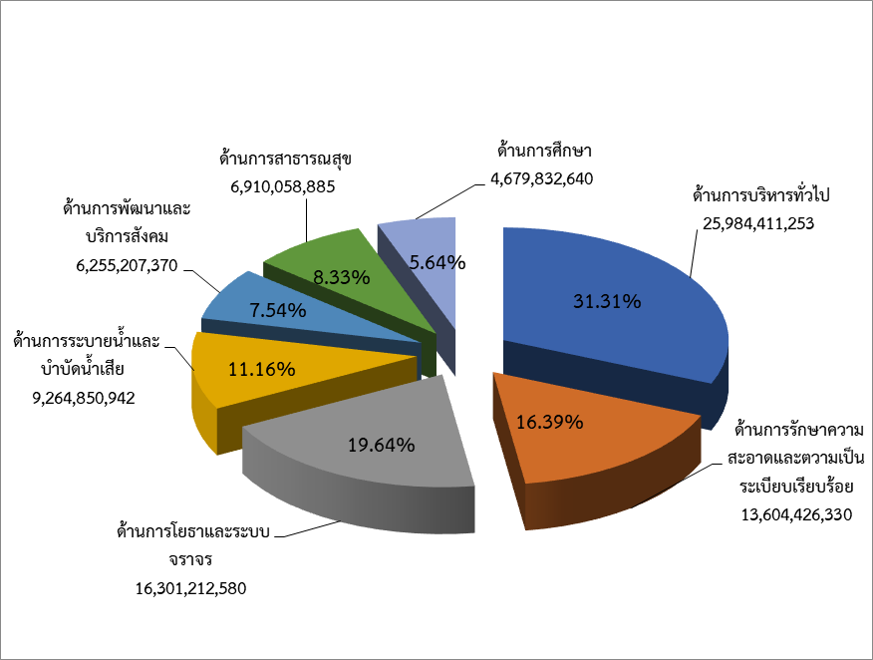

แหล่งข้อมูล : สำนักงบประมาณกรุงเทพมหานคร

 |  |  |  | 1

Sheet1
งบประมาณรายจ่ายของกรุงเทพมหานคร ประจำปีงบประมาณ 2563
จำแนกตามด้านและแผนงาน

 | ด้านและแผนงาน | จำนวนเงิน (บาท) | ร้อยละ
1. | ด้านการบริหารทั่วไป | 25,984,411,253 | 31.31
 | - แผนงานบริหารทั่วไป | 5,944,828,300 | 7.16
 | - แผนงานบริหารงานปกครองและทะเบียน | 1,808,770,640 | 2.18
 | - แผนงานบริหารการคลัง | 3,883,235,775 | 4.68
 | - แผนงานบริหารงานบุคคล | 359,828,500 | 0.43
 | - แผนงานส่งเสริมระบบบริหาร | 13,987,748,038 | 16.85
2. | ด้านการรักษาความสะอาดและความเป็นระเบียบเรียบร้อย | 13,604,426,330 | 16.39
 | - แผนงานบริหารทั่วไป | 115,790,950 | 0.14
 | - แผนงานพัฒนาและส่งเสริม | 65,794,513 | 0.08
 | - แผนงานรักษาความสะอาด | 12,327,928,467 | 14.85
 | - แผนงานรักษาความเป็นระเบียบเรียบร้อย | 1,094,912,400 | 1.32
3. | ด้านการโยธาและระบบจราจร | 16,301,212,580 | 19.64
 | - แผนงานบริหารทั่วไป | 186,474,380 | 0.22
 | - แผนงานพัฒนาการใช้ที่ดินและระบบจราจร | 4,617,182,000 | 5.56
 | - แผนงานการโยธา | 9,906,428,900 | 11.94
 | - แผนงานพัฒนาการโยธาและระบบจราจร | 1,591,127,300 | 1.92
4. | ด้านการระบายน้ำและบำบัดน้ำเสีย | 9,264,850,942 | 11.16
 | - แผนงานบริหารทั่วไป | 37,969,359 | 0.05
 | - แผนงานพัฒนาระบบระบายน้ำ | 2,499,271,826 | 3.01
 | - แผนงานจัดการระบายน้ำและแก้ไขปัญหาน้ำท่วม | 3,817,136,812 | 4.60
 | - แผนงานจัดการคุณภาพน้ำ | 2,910,472,945 | 3.51
5. | ด้านการพัฒนาและบริการสังคม | 6,255,207,370 | 7.54
 | - แผนงานบริหารทั่วไป | 142,123,100 | 0.17
 | - แผนงานพัฒนาสภาวะสิ่งแวดล้อม | 2,624,303,450 | 3.16
 | - แผนงานบริการสังคม | 747,254,700 | 0.90
 | - แผนงานพัฒนาชุมชน | 1,464,262,000 | 1.76
 | - แผนงานส่งเสริมอาชีพ | 255,220,700 | 0.31
 | - แผนงานป้องกันและบรรเทาสาธารณภัย | 375,970,920 | 0.45
 | - แผนงานการท่องเที่ยว | 81,099,400 | 0.10
 | - แผนงานการกีฬา | 564,973,100 | 0.68
งบประมาณรายจ่ายของกรุงเทพมหานคร ประจำปีงบประมาณ 2563 (ต่อ)
จำแนกตามด้านและแผนงาน

 | ด้านและแผนงาน | จำนวนเงิน (บาท) | ร้อยละ
6. | ด้านการสาธารณสุข | 6,910,058,885 | 8.33
 | - แผนงานบริหารทั่วไป | 184,245,400 | 0.22
 | - แผนงานบริการด้านการแพทย์ | 4,008,758,600 | 4.83
 | - แผนงานพัฒนาด้านการแพทย์และอนามัย | 16,730,900 | 0.02
 | - แผนงานอนามัยสิ่งแวดล้อม | 375,338,785 | 0.45
 | - แผนงานอนามัย | 2,324,985,200 | 2.80
7. | ด้านการศึกษา | 4,679,832,640 | 5.64
 | - แผนงานบริหารทั่วไป | 511,645,100 | 0.62
 | - แผนงานบริหารการศึกษา | 3,438,128,840 | 4.14
 | - แผนงานพัฒนาคุณภาพการศึกษา | 730,058,700 | 0.88
 | รวม 7 ด้าน 33 แผนงาน | 83,000,000,000 | 100.00

แหล่งข้อมูล : สำนักงบประมาณกรุงเทพมหานคร
การเปรียบเทียบงบประมาณรายจ่ายของกรุงเทพมหานคร ประจำปีงบประมาณ 2563
จำแนกตามด้านของแผนพัมนากรุงเทพมหานคร
ด้านการบริหารทั่วไป | 25984411253 | 31.306519582
ด้านการรักษาความสะอาดและความเป็นระเบียบเรียบร้อย | 13604426330 | 16.390875096
ด้านการโยธาและระบบจราจร | 16301212580 | 19.640015157
ด้านการระบายน้ำและบำบัดน้ำเสีย | 9264850942 | 11.162471014
ด้านการพัฒนาและบริการสังคม | 6255207370 | 7.5363944217
ด้านการสาธารณสุข | 6910058885 | 8.3253721506
ด้านการศึกษา | 4679832640 | 5.6383525783
 |  |  |  | จำแนกตามด้านและแผนงาน
 |  |  |  | ด้านและแผนงาน | จำนวนเงิน (บาท) | ร้อยละ
 |  |  |  | ด้านการบริหารทั่วไป | 25,984,411,253 | 31.31
 |  |  |  | ด้านการรักษาความสะอาดและความเป็นระเบียบเรียบร้อย | 13,604,426,330 | 16.39
 |  |  |  | ด้านการโยธาและระบบจราจร | 16,301,212,580 | 19.64
 |  |  |  | ด้านการระบายน้ำและบำบัดน้ำเสีย | 9,264,850,942 | 11.16
 |  |  |  | ด้านการพัฒนาและบริการสังคม | 6,255,207,370 | 7.54
 |  |  |  | ด้านการสาธารณสุข | 6,910,058,885 | 8.33
 |  |  |  | ด้านการศึกษา | 4,679,832,640 | 5.64
 |  |  |  |  | 83,000,000,000.00 | 100.00
 |  |  |  | แหล่งข้อมูล : สำนักงบประมาณกรุงเทพมหานคร

แหล่งข้อมูล : สำนักงบประมาณกรุงเทพมหานคร

 |  |  |  |  |  |  | 1

